关系图
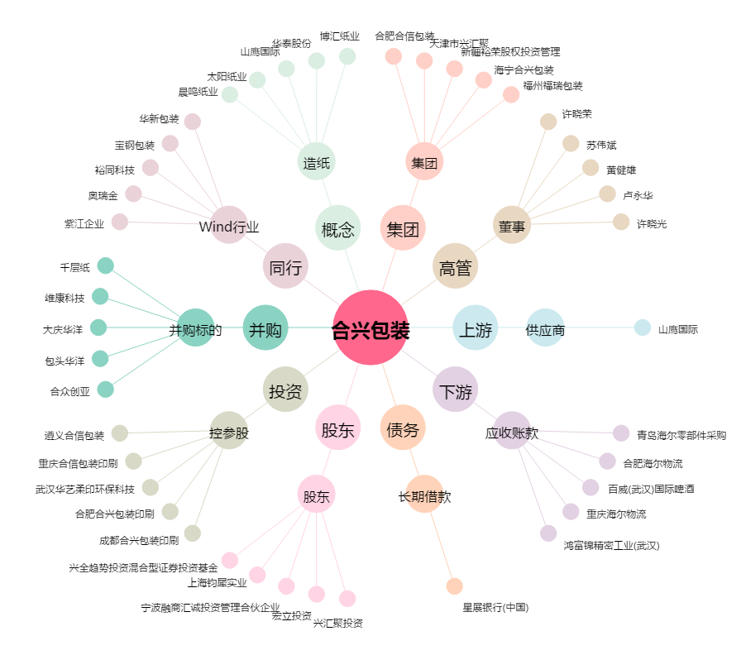
合兴包装[002228.SZ] - 关系概览图

